Capital de giro
 | Curso Viabilidade de Projetos & Negócios – seleção de alternativas de investimento

Gráfico de ponto de equilíbrio
 | Vendas brutas | Despesas
Capital de giro necessário

Mês | Vendas brutas | Despesas variáveis | Despesas fixas | Resultado | Saldo acumulado | Despesas variáveis + fixas
1 | 0.00 | 440.00 | 680.00 | -1,120.00 | -1,120.00 | 1,120.00
2 | 0.00 | 0.00 | 0.00 | 0.00 | -1,120.00 | 0.00
3 | 0.00 | 0.00 | 0.00 | 0.00 | -1,120.00 | 0.00
4 | 0.00 | 0.00 | 0.00 | 0.00 | -1,120.00 | 0.00
5 | 0.00 | 0.00 | 0.00 | 0.00 | -1,120.00 | 0.00
6 | 0.00 | 0.00 | 0.00 | 0.00 | -1,120.00 | 0.00
7 | 0.00 | 0.00 | 0.00 | 0.00 | -1,120.00 | 0.00
8 | 0.00 | 0.00 | 0.00 | 0.00 | -1,120.00 | 0.00
9 | 0.00 | 0.00 | 0.00 | 0.00 | -1,120.00 | 0.00
10 | 0.00 | 0.00 | 0.00 | 0.00 | -1,120.00 | 0.00
11 | 0.00 | 0.00 | 0.00 | 0.00 | -1,120.00 | 0.00
12 | 0.00 | 0.00 | 0.00 | 0.00 | -1,120.00 | 0.00

Ponto de Equilíbrio |  | Mês X |  |  |  |  | Obs.: o ponto de equilíbrio é atingido quando a curva azul (de vendas brutas) cruza a curva laranja de total de depesas)

Anexos
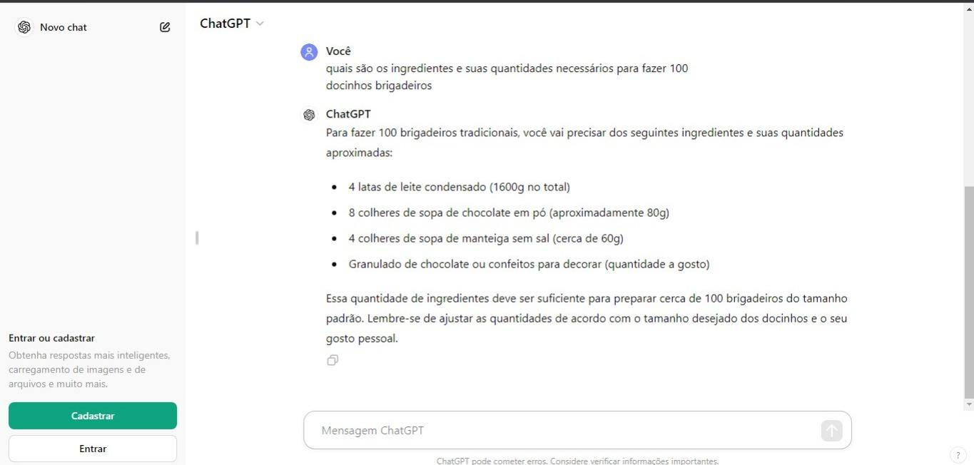
Anexos

